cartas.xlsx
GRUPO: BEATRIZ MARQUES, EMMILY FERREIRA, GUILHERME MENDES, PAULO VINÍCIUS E RYAN MIRANDA
ID Pergunta | Pergunta - NÃO MOSTRAR NA PLANILHA, APENAS FALE | Select resposta - ESCONDER DO GRUPO ADVERSÁRIO!! Obs. Esta é apenas uma das maneiras de responder à pergunta... Se o seu adversário conseguir o mesmo resultado por outro caminho, os pontos serão computados. Então, escolha sua pergunta com sabedoria! | Resposta esperada - ESCONDER DO GRUPO ADVERSÁRIO!! | Nível de dificuldade do Select - Use isso para saber em qual rodada usá-lo | Com qual grupo eu já usei esse select? | Pontos - Meu adversário ganha estes pontos se acertar a resposta da pergunta
1 | Liste todos os nomes das cidades em ordem alfabética. | SELECT nome FROM cidade ORDER BY nome ASC; |  | Fácil |  | Surpresa!
2 | Encontre os vilões que pertencem à cidade de Coast City. | SELECT nome FROM vilao WHERE fkCidade = 1; |  | Fácil |  | Surpresa!
3 | Liste os nomes dos heróis em ordem decrescente de identificação. | SELECT nome FROM heroi ORDER BY idHeroi DESC; | 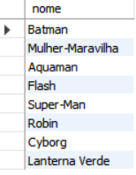 | Fácil |  | Surpresa!
4 | Quais cidades possuem nomes que começam com a letra 'G'? | SELECT nome FROM cidade WHERE nome LIKE 'G%'; |  | Fácil |  | Surpresa!
5 | Selecione uma cidade que comece com uma determinada letra e acabe com outra | SELECT nome FROM cidade WHERE nome LIKE 'C%' AND nome LIKE '%y'; |  | Fácil |  | Surpresa!
6 | Mostre as identidades secretas dos heróis de Coast City. | SELECT identidadeSecreta FROM heroi WHERE fkCidade = 1; |  | Fácil |  | Surpresa!
7 | Selecione o nome dos vilões que tenham a palavra "filho" na sua historia ordenador em ordem decrecente | SELECT nome FROM vilao WHERE historia LIKE '%filho%' ORDER BY nome DESC; |  | Fácil |  | Surpresa!
8 | Selecione o nome dos vilões e sua indentidade secreta, ordene os vilões por ordem alfabética de identidade secreta. | SELECT nome, identidadeSecreta FROM vilao ORDER BY identidadeSecreta ASC; |  | Fácil |  | Surpresa!
9 | Quais são as descrições das cidades que contêm a palavra "crime"? | SELECT descricao FROM cidade WHERE descricao LIKE '%crime%'; |  | Fácil |  | Surpresa!
10 | Selecione o nome dos poderes orndenador em ordem crescente | SELECT nomePoder FROM poderes ORDER BY nomePoder ASC; | 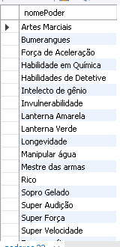 | Fácil |  | Surpresa!
11 | Selecione a descrição dos poderes que tenha a palavra "sua" | SELECT descricao FROM poderes WHERE descricao LIKE '%sua%' ORDER BY descricao DESC; | 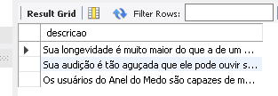 | Fácil |  | Surpresa!
12 | Selecione o nome, identidade secreta e historia dos vilões ordenado pelo nome em ordem crescente | SELECT nome, identidadeSecreta, historia FROM vilao ORDER BY nome ASC; |  | Fácil |  | Surpresa!
13 | Selecione o nome dos poderes que começam com a letra F ordenado pela descrição do poder em ordem decrecente | SELECT nomePoder FROM poderes WHERE nomePoder LIKE 'F%' ORDER BY descricao DESC; |  | Fácil |  | Surpresa!
14 | Selecione todas as descrições de cidades que não contenham a palavra "crime" | SELECT descricao FROM cidade WHERE descricao NOT LIKE '%crime%'; | 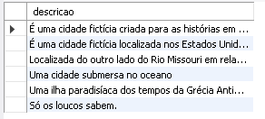 | Fácil |  | Surpresa!
15 | Selecione o nome e a identidade secreta dos heróis que possuem um parceiro | SELECT nome, identidadeSecreta FROM heroi WHERE fkParceiroH IS NOT NULL; |  | Fácil |  | Surpresa!
16 | Qual é a média de poderes por herói? | SELECT AVG(num_poderes) AS media_poderes FROM (SELECT COUNT(fkPoder) AS num_poderes FROM poderHeroi GROUP BY fkHeroi) AS contagem_poderes; |  | Médio |  | Surpresa!
17 | Liste o nome das cidades e a quantidade de herois em cada uma. | SELECT cidade.nome, COUNT(heroi.fkCidade) AS num_herois FROM cidade JOIN heroi ON cidade.idCidade = heroi.fkCidade GROUP BY cidade.idCidade ORDER BY num_herois DESC; | 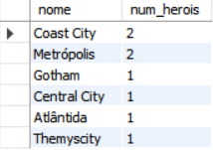 | Médio |  | Surpresa!
18 | Quais são as cidades que não possuem vilões? | SELECT cidade.nome FROM cidade LEFT JOIN vilao ON cidade.idCidade = vilao.fkCidade WHERE vilao.idVilao IS NULL; |  | Médio |  | Surpresa!
19 | Quantos heróis têm parceiros e quantos não têm? | SELECT COUNT(DISTINCT h.idHeroi) AS 'Herois Com Parceiros', COUNT(DISTINCT h2.idHeroi) AS ' Herois Sem Parceiros' FROM heroi as h LEFT JOIN heroi as h2 ON h.idHeroi = h2.fkParceiroH; |  | Médio |  | Surpresa!
20 | Quantos vilões têm o poder de manipular água? | SELECT COUNT(DISTINCT v.idVilao) AS NumViloesManipulamAgua FROM vilao as v JOIN poderVilao as pv ON v.idVilao = pv.fkVilao JOIN poderes as p ON pv.fkPoder = p.idPoder WHERE p.nomePoder = 'Manipular água'; |  | Médio |  | Surpresa!
21 | Quantos combates terminaram em empate (sem vencedor)? | SELECT COUNT(*) AS NumEmpates FROM combate WHERE vencedor IS NULL; |  | Médio |  | Surpresa!
22 | Qual é a cidade com mais vilões? | SELECT c.nome AS 'Nome da Cidade', COUNT(v.idVilao) AS 'Qtd Vilões' FROM cidade as c LEFT JOIN vilao as v ON c.idCidade = v.fkCidade GROUP BY c.idCidade; | 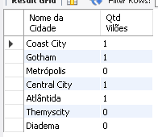 | Médio |  | Surpresa!
23 | Qual o número de heróis por cidade? | SELECT c.nome as Cidade, COUNT(h.idHeroi) as NumHerois FROM cidade as c LEFT JOIN heroi as h ON c.idCidade = h.fkCidade GROUP BY c.idCidade; | 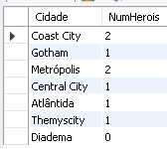 | Médio |  | Surpresa!
24 | Quais vilões não têm parceiros? | SELECT v.nome as Vilao FROM vilao as v LEFT JOIN heroi as h ON v.idVilao = h.fkParceiroV WHERE h.fkParceiroV IS NULL; | 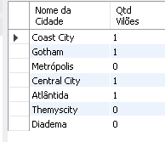 | Médio |  | Surpresa!
25 | Quais são os vilões sem poderes registrados? | SELECT v.nome as Vilao FROM vilao as v LEFT JOIN poderVilao as pv ON v.idVilao = pv.fkVilao WHERE pv.fkPoder IS NULL; |  | Médio |  | Surpresa!
26 | Liste as cidades com o número total de heróis e vilões que possuem. | SELECT cidade.nome, COUNT(DISTINCT heroi.idHeroi) AS num_herois, COUNT(DISTINCT vilao.idVilao) AS num_viloes FROM cidade LEFT JOIN heroi ON cidade.idCidade = heroi.fkCidade LEFT JOIN vilao ON cidade.idCidade = vilao.fkCidade GROUP BY cidade.idCidade; | 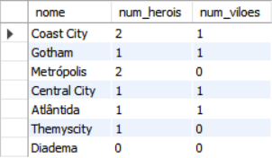 | Difícil |  | Surpresa!
27 | Quais são os heróis que nunca participaram de combates? | SELECT h.nome as Heroi FROM heroi as h LEFT JOIN combate as c ON h.idHeroi = c.fkHeroi WHERE c.idCombate IS NULL; | 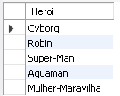 | Difícil |  | Surpresa!
28 |  |  |  | Difícil |  | Surpresa!
29 |  |  |  | Difícil |  | Surpresa!
30 | Selecione a quantidade de herois que tem o poder "Super Força" | SELECT COUNT(h.idHeroi) AS QtdHeroisSuperForca FROM heroi AS h JOIN poderHeroi AS ph ON h.idHeroi = ph.fkHeroi JOIN poderes AS p ON ph.fkPoder = p.idPoder WHERE p.nomePoder = 'Super Força' GROUP BY p.nomePoder; |  | Difícil |  | Surpresa!
31 |  |  |  | Challenge |  | Surpresa!
32 | Selecione o nome dos herois, o nome de suas cidades, o nome de seus poderes, o nome dos vilões que eles enfrentaram em combate e o resultado do combate derrota ou vitoria (vilão ou heroi) | SELECT heroi.nome AS NomeHeroi, cidade.nome AS NomeCidade, poderes.nomePoder AS NomePoder, vilao.nome AS NomeVilao, combate.vencedor AS ResultadoCombate FROM combate JOIN heroi ON combate.fkHeroi = heroi.idHeroi JOIN cidade ON heroi.fkCidade = cidade.idCidade JOIN poderHeroi ON heroi.idHeroi = poderHeroi.fkHeroi JOIN poderes ON poderHeroi.fkPoder = poderes.idPoder LEFT JOIN vilao ON combate.fkVilao = vilao.idVilao ORDER BY NomeHeroi, NomeCidade, NomePoder; |  | Challenge |  | Surpresa!

